画面遷移図
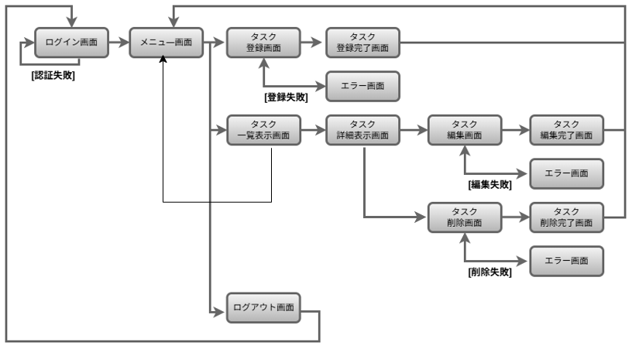
画面遷移図 | システム名 | グループ名 | 作成日 | 担当 | 承認印
 | taskUN | 56期 | 2025-05-29 | 山本(あ)

詳細クラス図
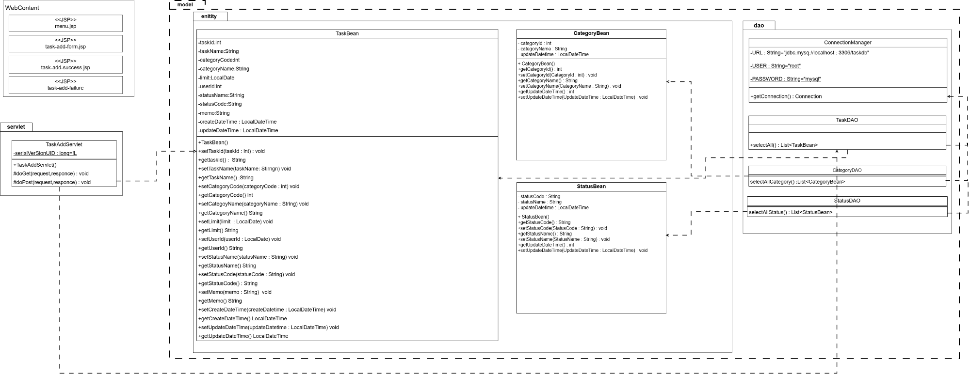
詳細クラス図 | システム名 | グループ名 | 作成日 | 担当 | 承認印
 | taskUN | 56 | 2025-05-30 | 山本（あ）

画面設計書-登録フォーム
画面設計書 | システム名 |  | グループ名 |  | 作成日 | 担当 | 承認印
 | taskUN |  | 56 |  | 2025-05-29 | 山本（あ）

①
画面名称 | 新規タスク登録/task-add-form
画面レイアウト
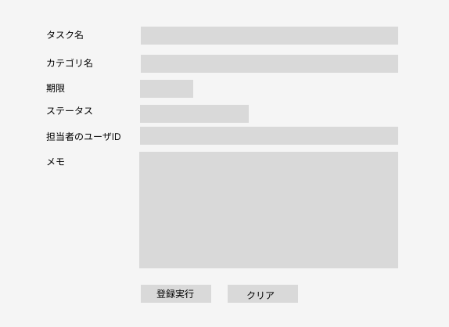
②
③
⑤
④
⑥

⑦
⑧

フォーム定義
action | task-add-servlet |  |  |  |  | method | post
識別ID | ラベル | type | name | value | 備考
1 | タスク名 | text | taskName | 入力値 | 50文字以内,必須入力
2 | カテゴリ | select | category | カテゴリーID | 選択されたカテゴリ名のカテゴリIDを送る,必須入力
3 | 期限 | date | limit | 入力値 | カレンダーで選択
4 | ステータス | select | status | ステータスID | 選択されたステータス名のステータスIDを送る,必須入力
5 | 担当者のユーザID | text | userId | 入力値 | 必須入力
6 | メモ | text | memo | 入力値 | 100文字以内必須入力
7 | なし | submit | なし | 登録実行
8 | なし | reset | なし | クリア

画面設計書-登録完了画面
画面設計書 | システム名 |  | グループ名 |  | 作成日 | 担当 | 承認印
 | taskUk |  | 56 |  | 2025-05-28 | 山本（あ）

画面名称 | タスク登録完了画面/task-add-success.jsp
画面レイアウト
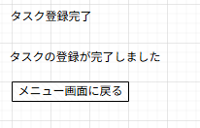

①

フォーム定義
action | menu.jsp |  |  |  |  | method | get
識別ID | ラベル | type | name | value | 備考
1 | なし | submit | なし | メニュー画面に戻る | 全部左上に寄せる

画面設計書-エラー(登録失敗)画面
画面設計書 | システム名 |  | グループ名 |  | 作成日 | 担当 | 承認印
 | taskUN |  | 56 |  | 2025-05-28 | 山本（あ）

画面名称 | エラー（登録失敗）画面/task-add-failure.jsp
画面レイアウト
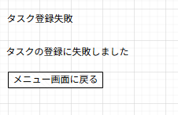

①

フォーム定義
action | menu.jsp |  |  |  |  | method | get
識別ID | ラベル | type | name | value | 備考
1 | なし | submit | なし | メニュー画面に戻る | 全部左上に寄せる

カバレッジレポート
 | カバレッジレポート |  | 実施日 | 2025-06-13

（１）概要
対象クラス |  | TaskDAO.Java
カバレッジ率 |  | 100%

（２）報告事項
調査結果

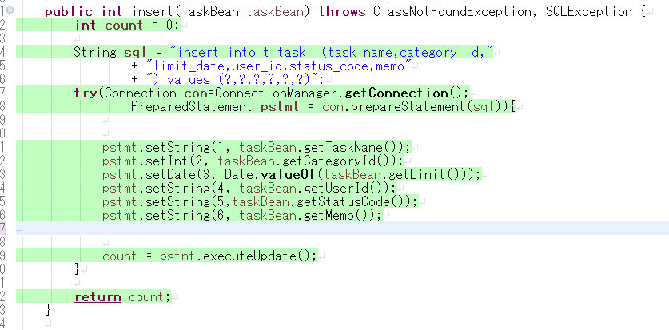

分析・考察
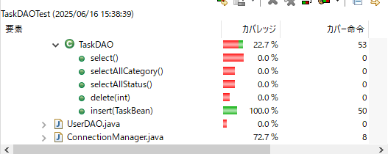

備 考

エビデンス
テストエビデンス |  | システム名 |  | グループ名 | 作成日 | 担当 | 承認印
 | taskUN |  | 56期 |  | 2025-06-20 | 山形

機能名称 | タスク登録

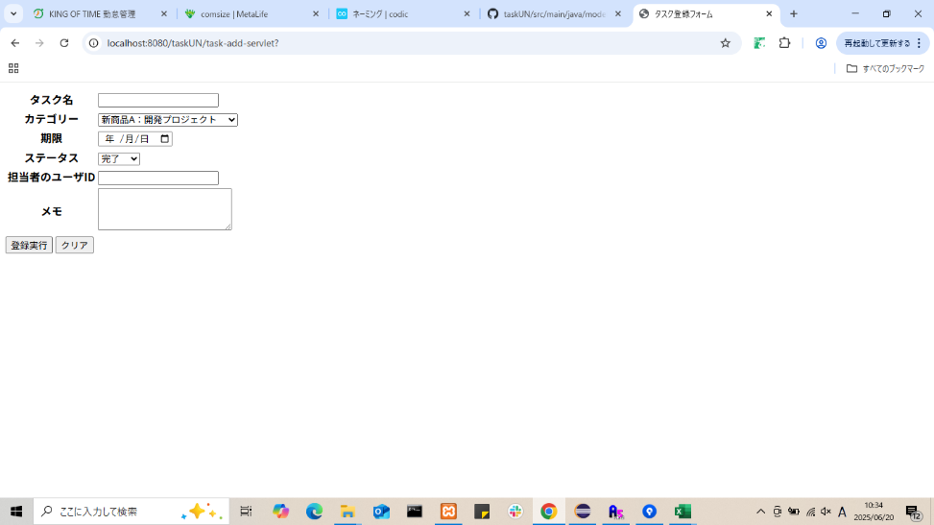
項番 | エビデンス
1

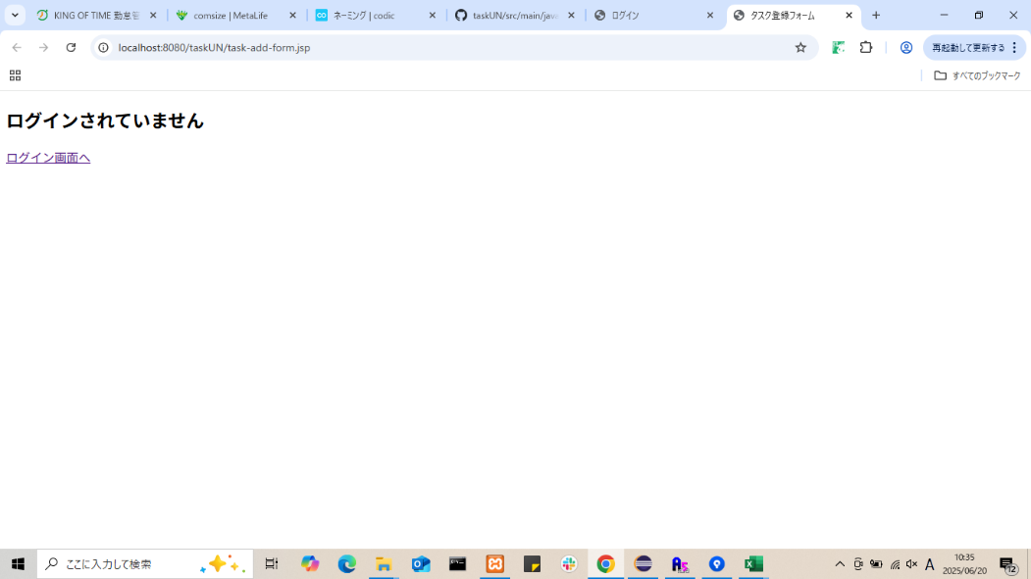
2

3
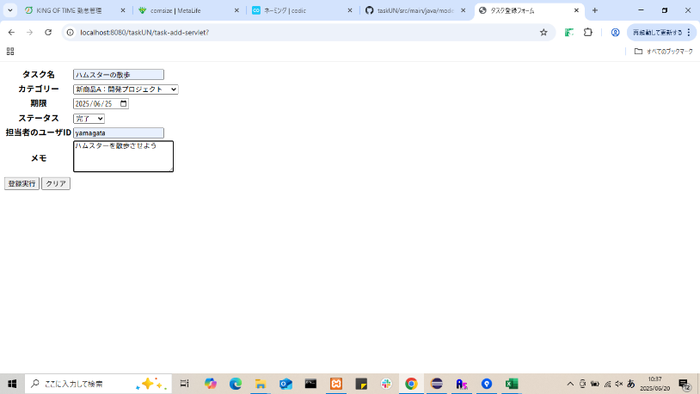
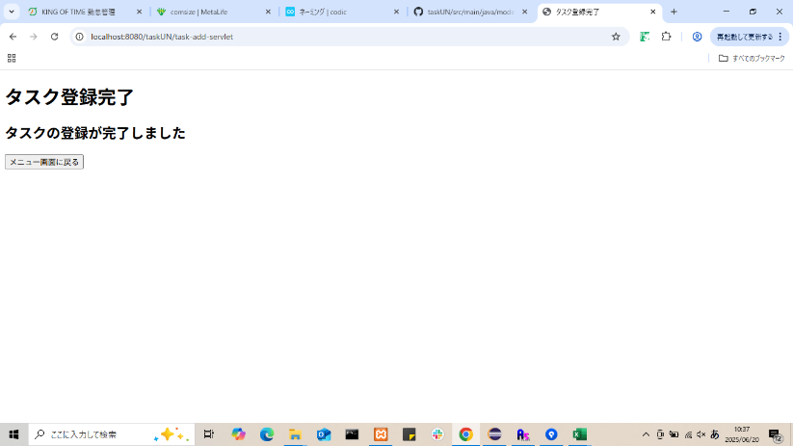

4

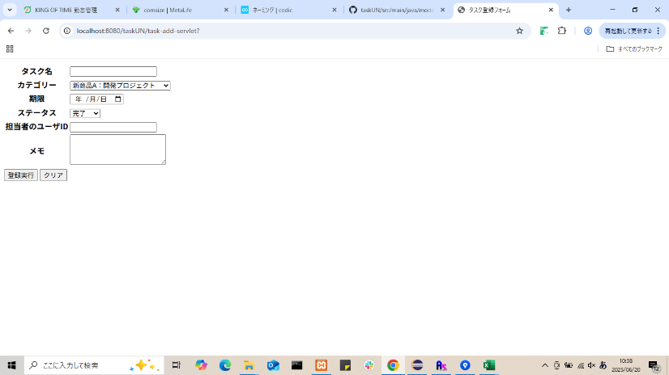

 |  |  |  |  | 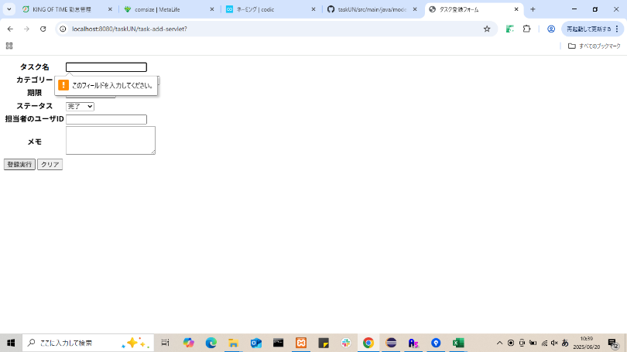
5
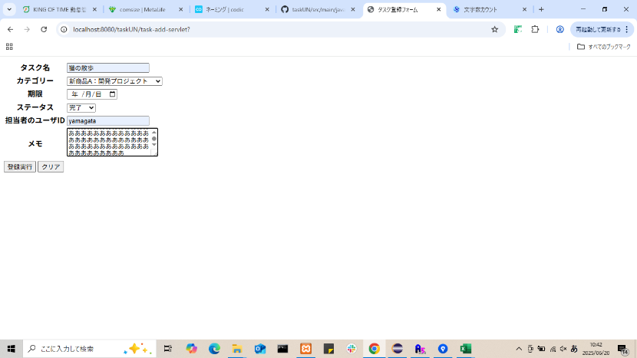
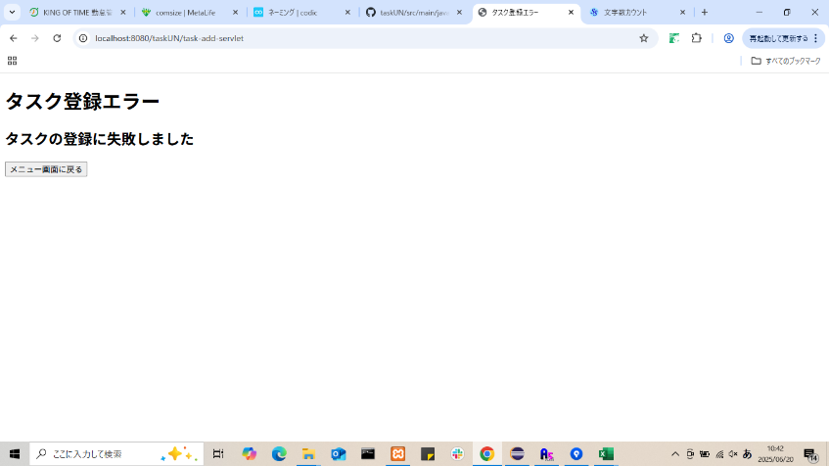


6

